Sheet1
OOD |  |  |  | １１.プログラム機能設計書 |  |  |  |  |  |  |  |  |  |  |  |  |  |  |  |  |  |  |  |  |  | 15/22
システム名： 旅行斡旋システム |  |  |  |  |  |  |  | 機能名： ユーザー登録確認 |  |  |  |  |  |  |  |  |  |  |  |  |  | 作成日： 2013/10/31 |  |  |  | 作成者： 大木康平

 | 【１－１．概要説明】
 |  |  | ・入力したユーザー情報を確認して登録を完了するための画面。
 |  |  | ・前画面から引き継いだユーザー情報を確認して登録をするかしないかを判断する。
 |  |  | ・登録するボタンを押して登録完了画面に遷移する。

 | 【１－２．画面レイアウト定義】

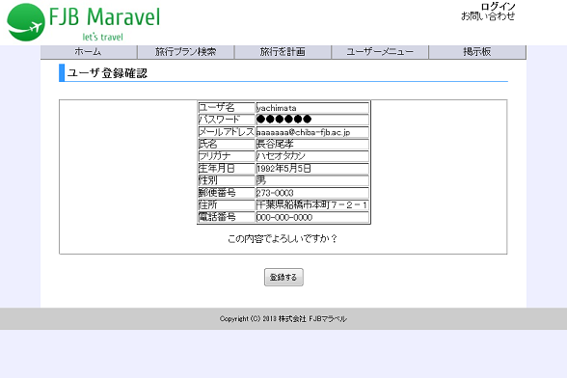

共通メニュー
（共通メニューのプログラム機能設計書参照）

(1)

 | 【１－３．画面項目定義】
 |  | 番号 | 項目名 |  | 項目名（英字） | 属性 |  | 型 |  | 桁数 (Byte) | I/O | 必須チェック | 入力制限 |  |  |  | 表示形式 （編集仕様） | DBアクセス | 対応テーブルカラム |  | 詳細
 |  |  |  |  |  |  |  |  |  |  |  |  | かな | カタカナ | 英字 | 数値
 |  | (1) | 確認する |  | kakunin | button |  | - |  | - | I | - | - | - | - | - | - | - | - |  | 登録完了画面に遷移する。

 | 【１－４．入力パラメータ】
 |  | なし

 | 【１－５．イベント詳細定義】
 |  |  |  |  |  |  |  |  |  |  |  |  |  |  |  |  |  |  |  | ＰＴ実施結果記入欄
 |  | № | イベント／条件 |  |  | サーバ処理内容 |  |  |  |  |  |  |  |  |  |  |  |  |  | 実施日 |  |  | 結果 | 実施日 | 結果 | 実施日 | 結果
 |  | 1 | 自画面表示時 |  |  | 【ユーザー登録画面から遷移した場合】
 |  |  |  |  |  |  | １．入力した内容を保持した状態で表示する。
２０位以上ランクアップ、
前々日のランクなし
２０位以上ランクダウン
同ランク
ランクアップ
ランクダウン
２０位以上ランクアップ、
前々日のランクなし
２０位以上ランクダウン
同ランク
ランクアップ
ランクダウン

 |  | 2 | 次へボタン押下時 |  |  | 【画面遷移】
 |  |  |  |  |  |  | ①URL
 |  |  |  |  |  |  |  |  | /userend.html
 |  |  |  |  |  |  | ②遷移先
 |  |  |  |  |  |  |  |  | 016(登録完了画面）

 | 【１－６．DBアクセス】
 |  | なし

